Defect list
TC ID | Title | Estimation (mins) | Test Type | Area | Procedure / Steps | Expected Results | Actual Result | Image | Priority | Serveriry | Date | Owner
1 | Lỗi giao diện ở màn hình thu nhỏ | 1 | Giao diện |  | s1. đăng nhập vào trang chủ s2. quan sát giao diện | s2. giao diện đẹp mắt, bố cục hợp lí | s2. Lỗi biểu tượng |  |  |  | 2024-10-21 | Huế
2 | Lỗi Khách hàng mới thêm không nằm ở đầu trang | 1 | Giao diện | Màn hình Khách hàng | s1. đăng nhập vào trang chủ s2. Vào Khách Hàng s3. Chọn thêm KH s4. Nhấn thêm | s4. thêm khách hàng thành công và KH vừa thêm nằm ở đầu trang | s4. Thông báo thêm KH thành công nhưng nằm ở cuối trang |  |  |  | 2024-10-21 | Huế
3 | Lỗi xem chi tiết hóa đơn | 1 | Giao diện | Màn hình hóa đơn | s1. Vào trang chủ s2. Chọn Hóa đơn s3. Click vài 1 hóa đơn để xem chi tiết sản phẩm | s3. Hiển thị chi tiết về sản phẩm, số lượng,…. | s3. Không hiện thị ra chi tiết hóa đơn |  |  |  | 2024-10-21 | Huế
4 | Lỗi không thông báo lỗi ở các trường dữ liệu | 1 | Giao diện | Màn hình SP | s1. vào trang chủ s2. Chọn SP s3. Chọn thêm sp s4. Nhập đầy đủ dữ liệu vào các trường s5. Chọn thêm | s5. thêm thành công | s5. thêm không thành công, không báo lỗi sai ở trường nào |  |  |  | 2024-10-21 | Huế
5 | Lỗi tìm kiếm sản phẩm khi tạo hóa đơn | 1 | Giao diện | Màn hình hóa đơn | s1. vào trang chủ s2. vào hóa đơn s3. tạo hóa đơn s4. chọn thêm sp s5. tìm kiếm sp | s5. Sp hiển thị theo dữ liệu tìm kiếm | s5. không hiển thị sp |  |  |  | 2024-10-21 | Huế
6 | Lỗi ràng buộc số kí tự trường Sđt | 1 | Giao diện | Màn hình Khách hàng | s1. Đăng nhập vào trang chủ 2. Nhấn chọn khách hàng 3. Thêm mới 4. Nhập thông tin, sđt gồm 15 kí tự số 5. Thêm | s5. Thêm không thành công, Thông báo nhập lại số đt | s5. thêm thành công |  |  |  | 2024-10-21 | Huế
7 | Lỗi bị lag khi 20 người cùng truy cập | 1 | Giao diện |  | s1. 20 người đăng nhập cùng lúc vào trang web s2. cùng sử dụng trang web | s2. sd trang web mượt, êm, không bị lag | s2.có 1, 2 máy bị văng ra khỏi trang web, màn hình Hóa đơn không xuất hiện |  |  |  | 2024-10-21 | Huế
8 | Lỗi sắp xếp giá trị sản phẩm hóa đơn | 1 | Giao diện | Màn hình hóa đơn | s1. vào hóa đơn s2. Nhấn chọn sắp xếp giá trị hóa đơn từ nhỏ đến lớn | s3. Giá trị hóa đơn sắp xếp từ nhỏ đến lớn | s3. Giá trị hóa đơn sx lộn xộn |  |  |  | 2024-10-21 | Huế
9 | Lỗi ràng buộc tên Loại SP | 1 | Giao diện | Màn hình Loại SP | s1. Vòa loại SP s2. chọn thêm loại sp s3. chọn tên Loại SP là ? Hoặc kí tự số s4. Chọn thêm | s4. Thông báo lỗi ràng buộc kí tự ở trường tên loại sp | s4. Thêm Loại SP thành công |  |  |  | 2024-10-21 | Huế
10 | Tốc độ tải lại trang lâu khi có nhiều người cùng truy cập trang web | 1 | Giao diện | Màn hình SP | s1. vào sp s2. Nhấn chọn tải lại | s2. Sp mới thêm được hiển thị ngay say 2-3 s tải lại | s2. Thời gian tải lại lâu (5p hơn) |  |  |  | 2024-10-21 | Huế
11 | Lỗi ràng buộc tên sp | 1 | Giao diện | Màn hình loại SP | s1. Vào màn hình SP s2. Chọn thêm sp s3. Nhập đầy đủ dữ liệu và chọn tên sp là 1 | s2. Lỗi! Thông báo tên SP không chứa kí tự số đầu tiên | s2. Thêm thành công | 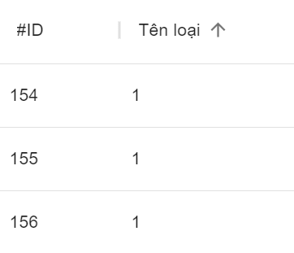 |  |  | 2024-10-21 | Huế
12 | Lỗi ràng buộc số kí tự đặc biệt trường Sđt | 1 | Giao diện | Màn hình Khách hàng | s1. Đăng nhập vào trang chủ s2. Nhấn chọn khách hàng s3. chọn sửa KH s4. sửa sđt thành kí tự đặc biệt !@#$$% s5. Cập nhật | s5. Thêm không thành công, Thông báo nhập lại số đt | s5. Cập nhật thành công | 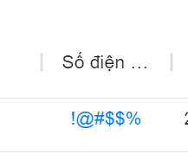 |  |  | 2024-10-21 | Huế
13 | Lỗi ràng buộc số kí tự chử trường Sđt | 1 | Giao diện | Màn hình Khách hàng | s1. Đăng nhập vào trang chủ s2. Nhấn chọn khách hàng s3. chọn sửa KH s4. sửa sđt thành kí tự chử jhjchdhjh s5. Cập nhật | s5. Thêm không thành công, Thông báo nhập lại số đt | s5. Cập nhật thành công | 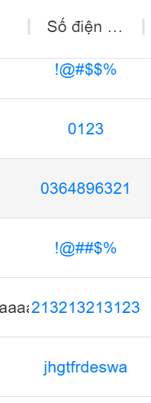 |  |  | 2024-10-21 | Huế
14 | kiểm tra khi lọc loại sản phẩm | 1 | Chức năng | Màn hình Sản phẩm | s1. Vào màn hình SP s2. Chọn Lọc Loại SP Loa Vi tính | s2. Các sp nằm trong Loại Loa Vi tính sẽ hiển thị ra | s2. Không hiện thị sản phẩm | 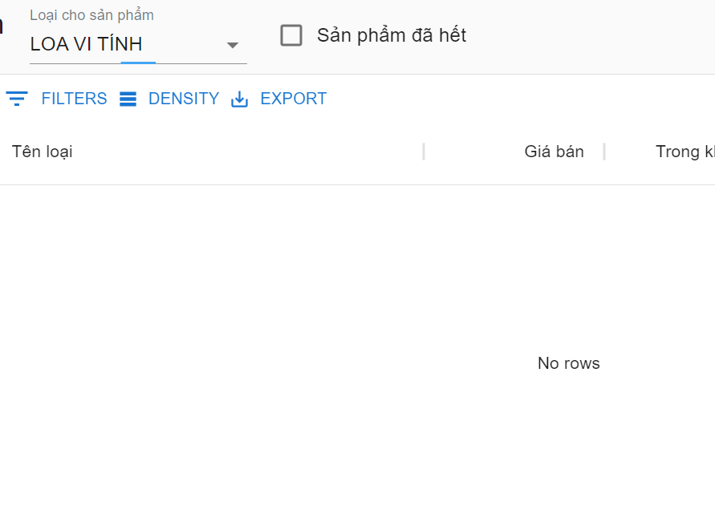 |  |  | 2024-10-21 | Huế
15 | Lỗi giá sản phẩm, số lượng trong kho | 1 | Giao diện | Màn hình Sản phẩm | s1. Vào màn hình SP s2. quan sát giá và số lượng sản phẩm trong kho | s2. giá sp hợp lí, số lượng và giá không có dấu ( -) | s2. số giá sp và số lượng trong kho có dấu - |  |  |  | 2024-10-21 | Huế
16 | Lỗi danh mục Dạy học | 1 | Giao diện | Màn hình Người dùng | s1. vào trang web s2. chọn Danh mục dạy học | s2. chuyển sang màn hình dạy học | s2. Lỗi màn hình dạy học | 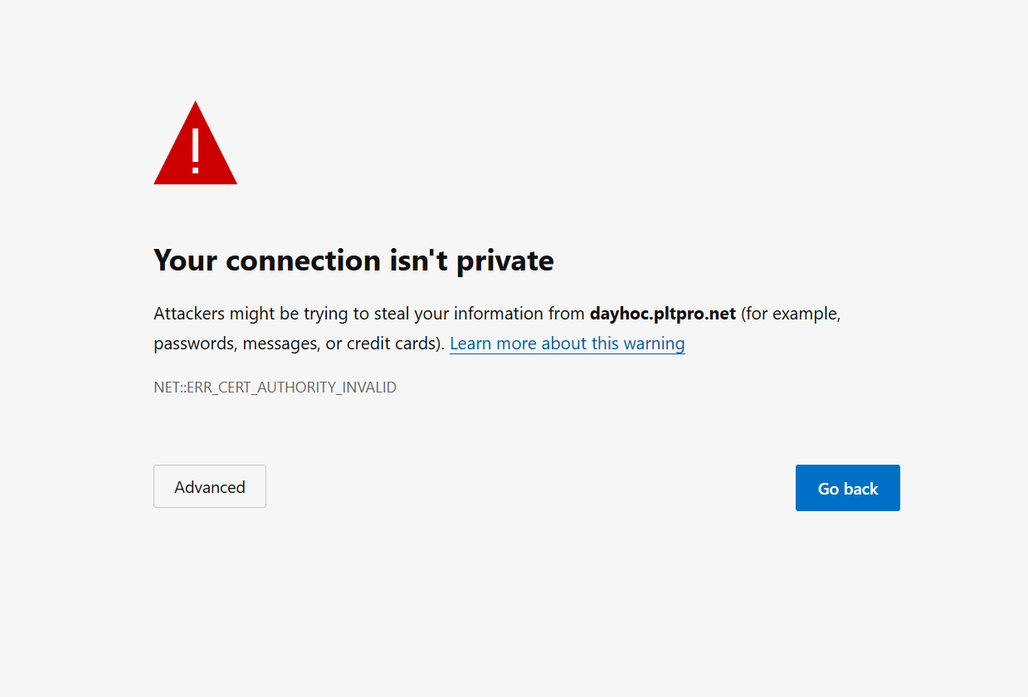 |  |  | 2024-10-21 | Huế
17 | Lỗi giao diện thanh tim kiếm ở thiết bị mobel | 1 | Giao diện | Màn hình trang chủ | s1. đăng nhập bằng mobel s2. Quan sát giao diện | s2. giao diện có các chức năng như bản web | s2. Có thanh tim kiếm ở đầu trang |  |  |  | 2024-10-21 | Huế
18 | Lỗi tìm kiếm dữ liệu Sp ở bản mobel | 1 | Giao diện | Màn hình SP | s1. Vào Sản phẩm s2. Chọn tìm kiếm s3. nhập sp cần tìm | s3. Hiển thị Sp theo nhu cầu tìm kiếm | s3. Tự điều hướng chuyển trang, không nhập được dữ liệu |  |  |  | 2024-10-21 | Huế

